グループ分け方法の説明
■グループ分けの組み合わせ数

 | N人を４人グループに分ける時の，組み合わせ数

$$\frac{N!}{{\left(4!\right)}^{\frac{N}{4}}×\left(\frac{N}{4}\right)!}$$

 | N=100のとき（100人を４人グループ分けする場合の組み合わせの数）

約${10}^{98}$通り （= 100000000000000000000000000000000000000000000000000000000000000000000000000000000000000000000000000通り）

 | 宇宙の原子の数
約${10}^{80}個$

 | 宇宙の原子の数より遥かに膨大な組み合わせがある → 全ての組み合わせを試すことは不可能
 | 上記のような膨大な組み合わせの中から，条件を満たす解を見つける問題を「組み合わせ最適化問題」という

■組み合わせ最適化問題の解法

 | （例）膨大な組み合わせから解を見つけることを，下の図のイメージで説明する

 |  | 全組み合わせ（青枠）の中から，制約条件を満たした組み合わせ（緑枠）の解を見つける
 |  | （ヘリコプターからボールを投げれ緑枠へ入れるイメージ）

 |  |  |  | 全組み合せ

 |  |  |  | 制約条件を満たした組み合わせ（解）

 |  |  |  | ・自分の課のメンバと同じグループにならない
 |  |  |  | ・過去同じグループになった人と重複しない

 |  | 条件枠（緑の枠）が大きい場合 |  | 条件枠（緑の枠）が小さい場合

 |  | ランダムにグループを作っても数打てば緑枠に入る |  | ランダムにグループを作っても緑枠にはなかなか入らない

 |  |  |  | 最適化アルゴリズムを活用して，緑枠へ近づいて行く

 |  |  |  | 最適化アルゴリズムを活用すれば，ランダムではなく，
 |  |  |  | 徐々に条件を満たす緑枠へ近づき，解を見つけ出す

 |  |  |  | 今回活用したアルゴリズムは，「遺伝的アルゴリズム」

■遺伝的アルゴリズム

 | ●概要
 | 遺伝的アルゴリズムは、生物の進化の仕組みをまねて、たくさんの選択肢の中から試行錯誤を繰り返してベストな答えを探す方法

 |  | 〇ダーウィンの進化論 | 〇遺伝的アルゴリズム概要
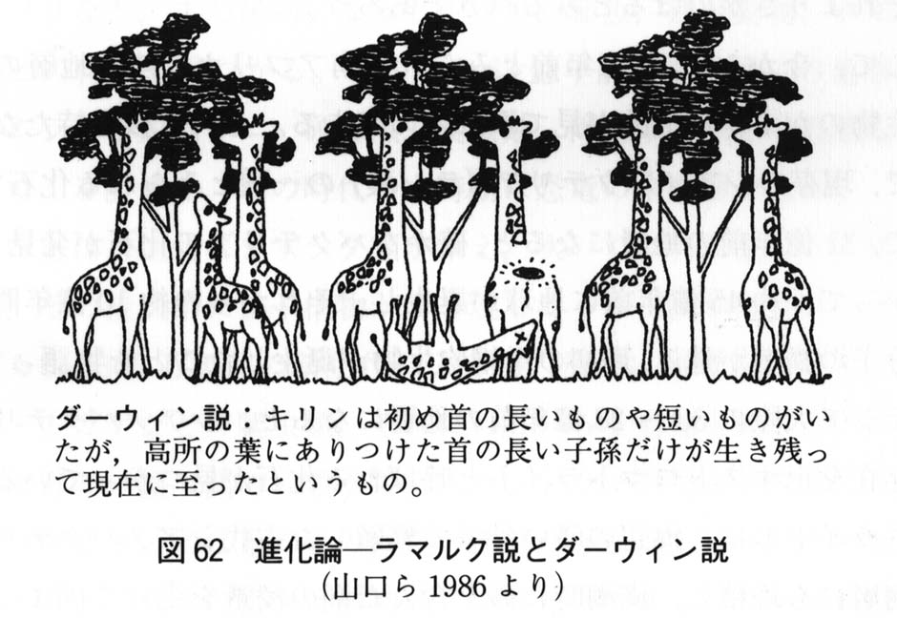
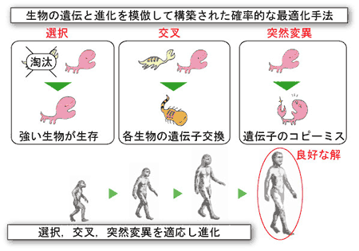
 |  |  |  |  | ゲノム(DNA)：生物の特徴を決める設計図であり、遺伝的アルゴリズムではこの仕組みを模倣
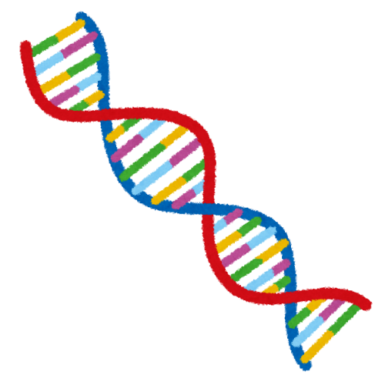

 |  | https://www.med.akita-u.ac.jp/~doubutu/gijutubu/Mendel.html | https://se.doshisha.ac.jp/se/education/laboratory/information/intelligent_system_design.html

 | ●グループ分けへの遺伝的アルゴリズム適応（覚書）

 | 〇ゲノム
 |  | グループ番号の配列．下記の例では，配列の左から「Aさんはグループ8」，「Bさんはグループ10」といった具合にグループが割り当てられる．したがって１次元の配列（ゲノム）でグループ分けを表現可能．

 | 〇フロー

初期集団の生成
ランダムなゲノムの配列を複数生成
ゲノム1
ゲノム2
ゲノム3
ゲノム4
ゲノムN
・・・

ゲノム1
ゲノム2
ゲノム3
ゲノム4
ゲノムN
適応度の評価
各ゲノムを点数付け
上手にグループ分けできているのかを評価
・同じ部/室/課の人と同じチームなら減点
・過去同じグループになっていたら減点
・・・
20点
80点
55点
85点
75点

選択
優秀な固体を残し，それ以外は淘汰
ゲノム1
ゲノム2
ゲノム3
ゲノム4
ゲノムN

・・・
20点
80点
55点
85点
75点

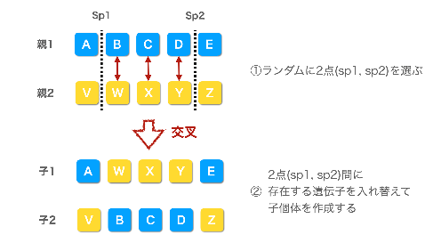
交叉
優秀なゲノム同士で子供を生成
ゲノム1
ゲノム2
ゲノム3
ゲノム4
ゲノムN
優秀なゲノムの配列をmixさせる．
・・・

 |  |  |  |  | https://www.gluegent.com/blog/2023/02/algorithm-ga.html
突然変異

突然変異
ランダムに遺伝子を変化させる
ゲノム1
ゲノム2
ゲノム3
ゲノム4
ゲノムN

・・・

ランダムに入れ替え

繰り返すことで，どんどん優秀な固体（グループ分け）に進化する！

 | ●もう少しわかりやすく図のイメージで説明すると．．．

第１世代
初期集団はランダムに生成
優秀な個体だけ残す（2つ以上）
優秀な個体同士で子供を生成（近しいグループを作成する）

交叉
突然変異

選択
←突然変異個体

第２世代
優秀な個体だけ残す（2つ以上）
優秀な個体同士で子供を生成（近しいグループを作成する）

交叉
突然変異
←突然変異個体
選択

第３世代

交叉
突然変異

選択

世代が進むごとに解に近づく

・
・
・

第 i 世代

